Hoja2
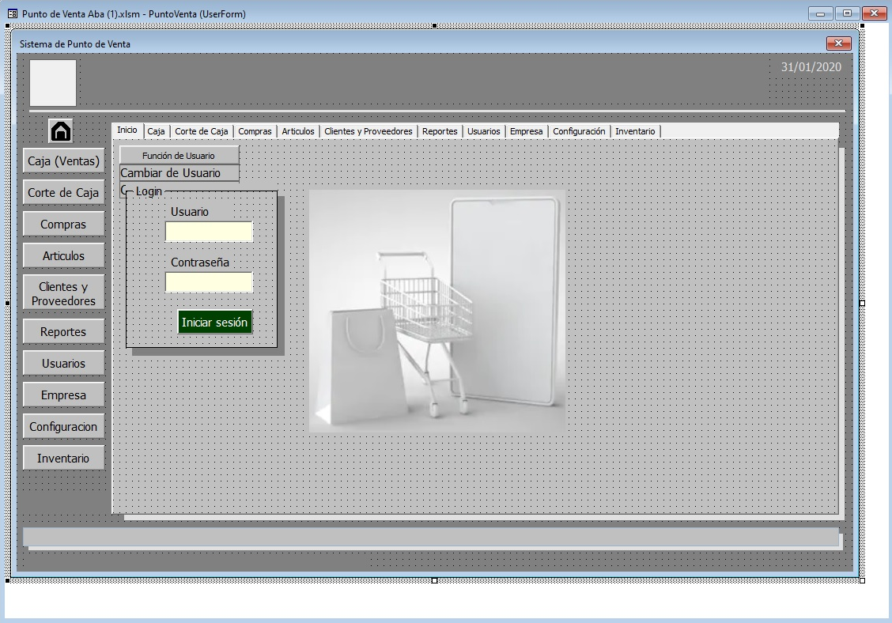

Usuarios
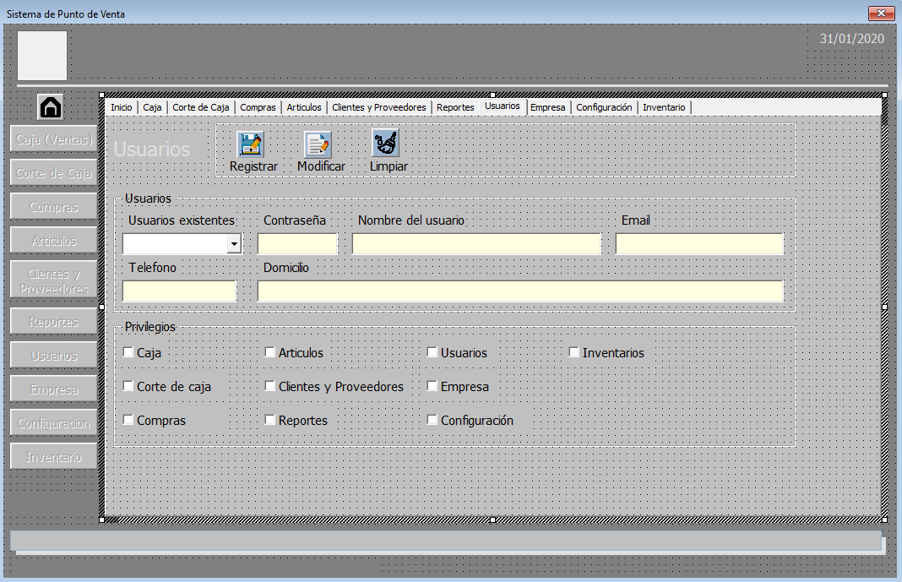
ID | USUARIO | CONTRASEÑA | NOMBRE | EMAIL | TELEFONO | DOMICILIO

